OPCIÓN MENOSCOMPLEJA (NO REEXP)
DISPOSICION TRANSITORIA 5, APARTADO 1 + APARTADO 3: OPCIÓN "A MEDIO CAMINO"
NO SE REEXPRESA PERO SE "TOCAN" RESERVAS A 1-1-21 (Y POSIBLEMENTE OTRAS PARTIDAS)

SOLUCIONES PRÁCTICAS QUE OFRECE:

A) OPTAR POR APLICAR LOS NUEVOS CRITERIOS DE FORMA RETROACTIVA ÚNICAMENTE A LOS CONTRATOS QUE NO ESTÉN TERMINADOS EN LA FECHA DE PRIMERA APLICACIÓN
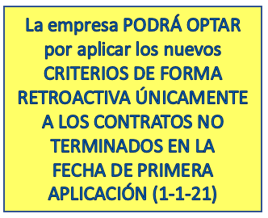

CASO PRÁCTICO: CONTRATOS DE CONSTRUCCIÓN INICIADOS EN 2018 PARA TERMINAR EN 2021 (MODIFICACIÓN NO APROBADA POR EL CLIENTE HASTA 2021)

Duración | 3 años |  | Concepto | PGC 2007 | PGC 2021 | Diferencia | Motivo diferencia
Inicio: | 2018-07-01 |  | Devengo 2018 | 500,000.00 | 500,000.00 | 0.00
Fin | 2021-06-30 |  | Devengo 2019 | 1,500,000.00 | 1,000,000.00 | 500,000.00 | Propuesta de modificación del contrato antes de 1-1-2020
Importe inicial contrato | 3,000,000.00 |  | Devengo 2020 | 1,000,000.00 | 1,000,000.00 | 0.00
Modificación del contrato | 500,000.00 |  | Devengo 2021 | 500,000.00 | 1,000,000.00 | -500,000.00 | Aprobación la propuesta de modificación del contrato en 2021
Importe total del contrato | 3,500,000.00 |  |  | 3,500,000.00 | 3,500,000.00

En este caso, NO HAY QUE REEXPRESAR las cifras comparativas
pero sí que hay que hacer el siguiente ajuste el 1-1-21

Reservas | 375000 | Debe
Activo por impuesto diferido | 125000 | Debe | Suponiendo un tipo de gravamen esperado del 25%
Clientes | -500000 | Haber

B) PARA CONTRATOS MODIFICADOS ANTES DE 1-1-20 Y DE 1-1-21

 |  |  |  | PGC 2007 | PGC 2021 | Diferencia
CASO PRÁCTICO: El efecto de la contabilización de dos contratos separados cuando bajo PGC 2007 se han venido registrando como un contrato único (art. 5.2 RICAC INGRESOS) |  |  | Saldos a 31-12-19 | 35,000 | 30,000 | 5,000
 |  |  | Saldos a 31-12-20 | 62,000 | 64,000 | -2,000
 |  |  |  |  |  | 3,000

En la memoria se debería poner que a 1 de enero de 2020 las modificaciones
en el contrato implican dos contratos separados, con precios independientes,
y que su efecto acumulado a 1-1-20 supone una disminución de los ingresos
en 2019 de 5.000 euros

En la memoria se debería poner que a 1 de enero de 2021 las modificaciones
en el contrato implican dos contratos separados, con precios independientes,
y que su efecto acumulado a 1-1-21 compensado con 2019, supone un aumento de los
ingresos de 3.000 euros

y además implica un ajuste retroactivo a 1-1-21:

Reservas | 2,250 | Debe
Activo por impuesto diferido | 750 | Debe | Suponiendo un tipo de gravamen esperado del 25%
Clientes | -3,000 | Haber

INFORMACIÓN EN LA MEMORIA

Además, en la nota «Bases de presentación de las cuentas anuales» se informará de su uso y en la medida en que sea razonablemente posible se incluirá una evaluación cualitativa del efecto estimado de su aplicación. Ejemplo de redacción:

La sociedad ha optado por aplicar en la transición contable de los ingresos recogida en el apartado 3 de la DT 5ª, de modo que la sociedad no ha reexpresado la información comparativa acogiéndose a las soluciones prácticas habilitadas en dicha norma. El efecto en las cifras comparativas no es significativo, con excepción de los contratos modificados no aprobados, que ha supuesto el 1-1-21 suponen una disminución de reservas por 375.000, un aumento del activo por impuesto diferido de 125.000 y por otro lado una disminución de la cifra de clientes de 500.000.

OPCION COMPLEJA (REEXP)
DISPOSICION TRANSITORIA 5, APARTADO 1 + APARTADO 2: OPCIÓN COMPLEJA
NO SE REEXPRESA PERO SE "TOCAN" RESERVAS A 1-1-21 (Y POSIBLEMENTE OTRAS PARTIDAS)
SE OFRECEN LAS SIGUIENTES SOLUCIONES PRÁCTICAS PARA SUAVIZAR LA TRANSICIÓN:

A) CONTRATOS DE CONSTRUCCIÓN TERMINADOS ANTES DE 1-1-2020 O INICIADOS Y TERMINADOS EN 2020 (SOLUCIÓN PRÁCTICA A)

B) CONTRATOS CON CONTRAPRESTACIÓN VARIABLE (SOLUCIÓN PRÁCTICA B)
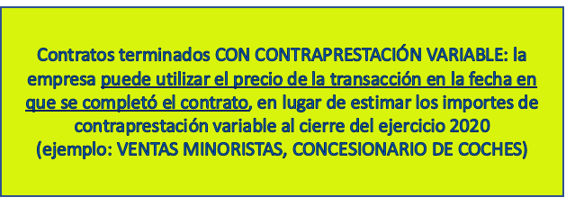

CASO PRÁCTICO: Una empresa vende 400 portátiles a un precio unitario de 1.000 €, con derecho a devolución para el cliente en un plazo de 15 días desde la entrega. A 31 de diciembre de 2020, por la experiencia previa, la empresa estima que se devolverá el 1% (por tanto la contraprestación variable es del 99%), el cual podrá revenderse con normalidad. El coste de adquisición para la empresa es de 600 €. |  |  |  | Ingresos
 |  |  | Saldos a 31-12-20 | PGC 2007 | PGC 2021 | Diferencia
 |  |  | Clientes (430) | 400,000 | 400,000
 |  |  | Ingresos ventas (700) | 400,000 | 396,000 | -4,000 | Ingresos: 400.000 * 99% = 396.000
 |  |  | Provisión (4999) | 1,600 | 4,000 |  | Provisión antigua: unidades x margen = 4 * (1000-600) = 1.600; Provisión nueva: unidades x precio venta = 4 * 1.000 = 4.000
 |  |  | Dotación provisión (6959) | 1,600 |  | 1,600 | Ver cálculo línea anterior
 |  |  | Existencias (3XX) |  | 2,400 |  | Coste unitario x unidades estimadas a devolver: 600 x 400*1% = 2.400 u.m.
 |  |  | Variación existencias |  | 2,400 | 2,400 | Ver cálculo anterior.
 |  |  |  | Impacto en patrimonio neto |  | 0
 |  |  |  | en la transición

 |  |  | EN DEFINITIVA, PUEDO DEJARLO IGUAL QUE PGC 2007 O BIEN HAGO
 |  |  | LAS MODIFICACIONES DERIVADAS DE LA
 |  |  | COLUMNA "DIFERENCIAS"

C) CONTRATOS MODIFICADOS ANTES DE 1-1-20 (SOLUCIÓN PRÁCTICA C)
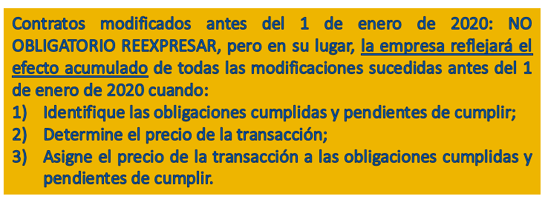

 |  |  |  | PGC 2007 | PGC 2021 | Diferencia
El efecto de la contabilización de dos contratos separados cuando bajo PGC 2007 se han venido registrando como un contrato único (art. 5.2 RICAC INGRESOS) |  |  | Saldos a 31-12-19 | 24000 | 22000 | 2000

 |  |  | En la memoria se debería poner que a 1 de enero de 2020 las modificaciones
 |  |  | en el contrato implican dos contratos separados, con precios independientes,
 |  |  | y que su efecto acumulado a 1-1-20 supone una disminución de los ingresos
 |  |  | en 2019 de 5.000 euros
 |  |  | (Es posible que hay que hacer un asiento a 1-1-21 contra reservas si ese efecto a 1-1-20 se arrastra a 1-1-21)

D) CONTRATOS DE CONSTRUCCIÓN INICIADOS EN 2019 PARA TERMINAR EN 2022 (MODIFICACIÓN NO APROBADA HASTA 2021)

Por ejemplo construcción de una presa:
 |  |  |  | Ingresos
Duración: | 3 años |  | Concepto | PGC 2007 | PGC 2021 | Diferencia | Motivo diferencia
Inicio: | 2018-07-01 |  | Devengo 2018 | 500,000 | 500,000 | 0
Fin | 2021-06-30 |  | Devengo 2019 | 1,500,000 | 1,000,000 | 500,000 | Propuesta de modificación del contrato antes de 1-1-2020
Importe inicial contrato | 3,000,000 |  | Devengo 2020 | 1,000,000 | 1,000,000 | 0
Modificación del contrato | 500,000 |  | Devengo 2021 | 500,000 | 1,000,000 | -500,000 | Aprobación la propuesta de modificación del contrato en 2021
Importe total del contrato | 3,500,000 |  |  | 3,500,000 | 3,500,000

En este caso, hay que reexpresar las cifras comparativas porque esta no es una modificación del contrato
aprobada

Cifras 31-12-20 reexpresadas y siguiente asiento a 1-1-21:
Reservas | 375,000 | Debe
Activo por impuesto diferido | 125,000 | Debe
Clientes | -500,000 | Haber

INFORMACIÓN EN LA MEMORIA

EN la nota «Bases de presentación de las cuentas anuales» se incluirá la siguiente información: 1.º las soluciones que se han utilizado; y 2.ª en la medida en que sea razonablemente posible, una evaluación cualitativa del efecto estimado de la aplicación de cada una de dichas soluciones. Ejemplo de redacción:

La sociedad ha optado por aplicar la transición contable de los ingresos recogida en el apartado 2 de la DT 5ª, de modo que la sociedad ha aplicado la reexpresión de la información comparativa acogiéndose a las tres soluciones prácticas habilitadas en dicha norma. El efecto en las cifras comparativas no es significativo, con excepción de los contratos modificados no aprobados, que en las cifras comparativas del ejercicio 2020 suponen una disminución de reservas por 375.000, un aumento del activo por impuesto diferido de 125.000 y por otro lado una disminución de la cifra de clientes de 500.000

